informations pratiques
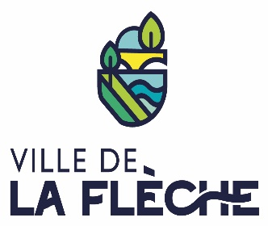

DOSSIER DE DEMANDE DE SUBVENTION POUR LE FONCTIONNEMENT GÉNÉRAL DE L'ASSOCIATION
2023

A RETOURNER AVANT LE 08/09/2022

Nom de l'association

Veuillez cocher la case correspondant à votre situation :
première demande
renouvellement d'une demande

Qu'est-ce que le dossier de demande de subvention ?
Ce dossier doit être utilisé par toute association sollicitant une subvention auprès de la Ville de La Flèche. Il concerne le fonctionnement général de l’association.

Attestation sur l’honneur
Cette fiche permet au représentant légal de l’association ou à son mandataire de signer la demande de subvention et d’en préciser le montant.
Votre demande ne pourra être prise en compte que si cette fiche est complétée et signée.

dossier à retourner à :

Hôtel de Ville
Service des sports
Espace Pierre Mendès-France
CS 60143
72205 LA FLECHE CEDEX
ou
sport@ville-lafleche.fr

